상품제안서
브릿지 여행용 파우치 7종세트 캐리어 정리백 | 상품코드: F31064

 |  |  |  |  |  |  | 02-412-0044 | www.easy1.co.kr
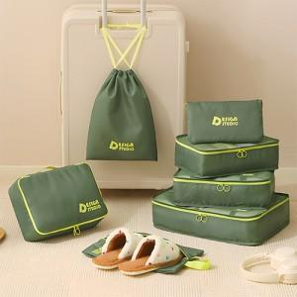

【상세/제작정보】

【인쇄/포장옵션】 | 실크 / OPP(비닐)

【공급단가】 | 수량 | 100~ | 300~ | 500~ | 1,000~ | 3,000~
*VAT별도 | 단가 | 8,880원 | 8,730원 | 8,510원 | 8,360원 | 8,140원

【상품 URL】 | https://dev.easy1.co.kr:443/src/goods_detail.php?gdno=31064

